Sheet1
運用

 | 当初はAIによる計算サービスとして展開。金融なんたら許可を受けたら、所得が低すぎてサービスを利用できない人向けに100万円を貸し付けるサービスを始める。
 | 死んだあとのサービスの継続については考えない。
 | 同じサービスを構築することはできないが、それを超えたサービスを構築することはできる。
 | 私が死ぬまでに、私のサービスを超えるサービスが登場することを願う。

FX自動取引サービス 申し込みのWEBサイト

 | 分析ツールSiteは閉鎖 AutoFXのみを新しく公開
 | 取引証拠金が10万円だと1回注文しただけで余剰証拠金が10万円を切り、APIから
 | 注文を出せなくなるので、申し込み可能な最低取引証拠金は20万円以上。

 | 客が選ぶリスクに合わせて、ハイリスク、ミドルリスク、ローリスクを選択でき
 | るようにし、「注文単位を割る値」と維持証拠金の最大値を変更する。
 | ハイリスク、「注文単位を割る値」は低い、維持証拠金の最大値は低い。
 | ローリスク、「注文単位を割る値」は高い、維持証拠金の最大値は高い

タスク

 | 1_旧DBから新DBへデータをコピー.sql でエラーが発生しないかテスト。

 | acvから、過去の持続時間を計算
 | 計算用のRateは「FXCM 法人口座 スタンダード (2370738087)」のみで収集し、この集計結果から法人口座へ注文を出す際、Demo口座とReal個人口座にも注文を出す。
 | 注文を出す際は、シグマの履歴で一致するものか、1つ低い値を元に判断する。

FX2

Siamese

・ | Windowsフォームアプリ

・ | FX1と同様、起動時のパラメータでどの口座を使うのかを切り替える。

・ | Rate収集とIndicatorの計算は1口座で行い、他の口座はデータ収集用の口座を参照する。

・ | 最も値動きの大きい GBP/USD を対象に、最大注文数（1000？）で注文した後、ポジションをクローズする。 それを10分おきに繰り返す。

・ | 1つの通貨では、なかなか損失が増えない時を考慮して、当初から、全通貨ペアを扱えるように作っておく。

・ | この単純なロジックなら、DBは使わなくても済むはず。

・ | 指定した余剰金まで損失を出し続け、特定の余剰金からトレードを開始できるようにする。

Siamese
デモ口座100
余剰金100万円
Rate
Indi
固有

デモ口座100
余剰金200万円
固有

デモ口座100
余剰金1000万円
固有

Orderプロセス（Orderアプリ）

Rateプロセス（Rate記録プロセス）
スレッド1（A口座）
WCF

スレッド2（B口座）
WCF
スレッド3（C口座）

・ | C#プロジェクト参照関係

 | UnitTest.exe |  |  | 単体テスト
 | Siamese.exe |  |  | 環境設定＆モニタリングUI
 | Persian.exe |  |  | FXトレードサービスアプリ
 | Order.dll |  |  | アルゴリズム毎にClassを分ける
 |  |  |  | OrderA トレードアルゴリズムA（SWAPベース） |  |  |  |  | ※Swapベースの計算をやめるなら、もう必要無い。
 |  |  |  | OrderB トレードアルゴリズムB（非SWAPベース） S14ボーナスステージモデル |  |  |  |  | ※S14ベースの計算をやめるなら、もう必要無い。
 |  |  |  | OrderC トレードアルゴリズムC（デモ口座の有効証拠金を指定したところまで減らす） |  |  |  |  | ※Swapベースの計算をやめるなら、もう必要無い。
 |  |  |  | OrderD トレードアルゴリズムB（非SWAPベース） S2モデル
 | FXCM.dll |  |  | FXCM処理
 | fxcore2.dll |  |  | FXCMトレードサーバ接続
 | DB.dll |  |  | データベース接続処理
 | SQLServer |  |  | ストアドベースのDB処理

UnitTest.exe
fxcore2.dll
FXCMトレードサーバ

SQLServer
Persian.exe
Order.dll
FXCM.dll
DB.dll

Siamese.exe

・ | Persian.exeスレッド

 | Rateの変更イベントに沿って、DBへ最新Rateを登録するスレッド。
 | 1秒毎に、計算と注文を行うスレッド。
 | 10分毎に、不要になったデータを除去するスレッド。

・ | SWAPを使わないトレードアルゴリズム

 | 翌朝には全てのポジションをクローズする事を前提に、有力なアルゴリズムを考える。

 | 朝6時から翌朝5時30分までを最大トレード期間にする。
 | イギリスを含むヨーロッパのトレーダが参加し始める夕方以降は シグマ計算の分析を分ける。
 | 月単位のゴールデンクロスと、5分単位の移動平均線が2シグマを超えたら、買い売りを実行し、そのトレンドが終わったらポジションをクローズする。
 | トレンドの終わりが来なくても、翌朝には全てのポジションをクローズする。

・ | アルゴリズム OrderC トレードアルゴリズムC（デモ口座の有効証拠金を指定したところまで減らす）

 | 月WMA | ゴールデンクロス
 | 週WMA | ゴールデンクロス
 | 日WMA | 月WMA、週WMAに対して、日WMAの動きが反転していたら逆張りの日、反転していなかったら順張りの日。
 |  | WMAの角度と持続時間の相関性を計算しておき、角度に合わせてポジション保持時間、クローズ時間を調整する。
 |  | 各国の市場取引時間毎に、Rateの変動幅を計算しておき、

 | 月WMA、週WMAの角度が弱い時、注文対象とするとした場合に、損失を出す確率が高ければ、注文対象外にする。

 | 通貨ペア毎に何分おき、何時間おきに、トレンドを計算した結果をテーブルに持っておく。

 | 通貨ペア毎に、買い売りのトレンドが持続する時間を計算し、それをとする。 +-２シグマを超えたら異常事態が起きたとみなす、 Rateの期間毎に、

 | 過去（acv）のデータを元にした、シュミレーション（sim）から注文アルゴリズムを導き出してから、ロジックの作成。
 | acvを元に、1分おきのループで、利益が出る確率を求める。
 | 利益の出た取引数と金額、損失の出た取引数と金額

 | WMAシグマと持続時間の相関関係から、予想持続時間、予想反転Rateを求める。
 | Min15の2.5シグマは鉄板だった。

 | 過去１４カ月のWMAと、過去2カ月のWMAの比較でゴールデンクロスを求めていたが、「過去１４カ月」に根拠が無い。現在と１つ前のWMAと、過去全期間のシグマには根拠がある。
 | 過去１４カ月のWMAとそれに関連する値は無くす。

 | S2モデルの研究は時間がかかりそうなので、ボーナスステージモデルのみで完成させる。

 | ポジションをオープンする判定にシグマを使うように、ポジションをクローズする時の判定にもシグマを使う。

大きく動く日は、その直前まで市場が様子見になる。S2よりS14の方がこの現象を捉えられそう。

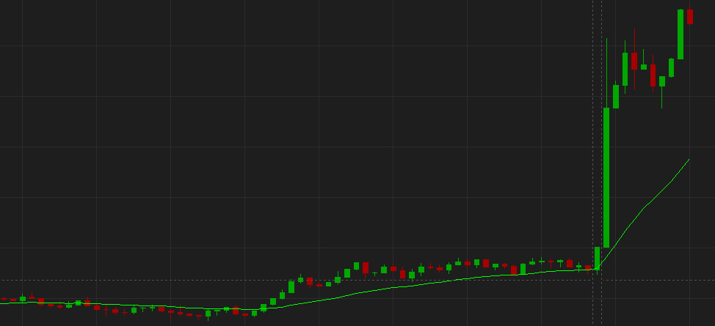

・ | 計算タイミング

 | 平日 |  | Rate記録、WMA計算、WMA角度計算、WMA角度シグマ計算、
 |  |  | シグマ別WMA角度持続時間計算を元にポジションをクローズする時間は、「+-1時間 and +-0.5シグマ」の範囲にある過去の持続時間を元にする。
 | 土日 |  | シグマ別WMA角度持続時間計算

 | Rate記録 |  | tRateHistory |  | 5秒おきの
 |  |  | tRateHistory

・ | rateスキーマ、計算対象期間、データ保持期間。

 | この仕様であれば、rateスキーマとacvスキーマとで、同じ期間を対象にシグマ計算が可能。
 | ※1：古いレコードをacvスキーマへ移動するのは土曜日なので、使われないレコードが月曜日から金曜日にかけて増え続ける。
 | ※2：月曜日はレコードが0件の状態からスタートする。

 | 単位 | シグマ計算対象期間 |  |  |  | 最大保持期間 ※1 | 最大レコード数
 | Sec5 | （計算対象外） |  |  |  | 最大1週間 ※2 | 86400
 | Min1 | 直近2週間 |  |  |  | 最大3週間 | 21600
 | Min5 | 直近2週間 |  |  |  | 最大3週間 | 4320
 | Min15 | 直近2週間 |  |  |  | 最大3週間 | 2016 | ←v2の第１版はここまでの計算で判断する。
 | Min30 | 直近2週間 |  |  |  | 最大3週間 | 720
 | Hour1 | 直近2週間 |  |  |  | 最大3週間 | 360
 | Day1 | 直近12週間 |  |  |  | 最大13週間 | 260
 | Week1 | 直近26週間 |  |  |  | 最大27週間 | 27
 | Month1 | 直近12カ月 |  |  |  | 最大13カ月 | 13

・ | 再計算は夜間に実行し、喫茶店で製造とテストに集中

・ | 研究課題

 | シグマ用の平均値と標準偏差を、ACVで計算しようかとも考えたが、Min15とか短期のRateは、三角数の観点からも、過去2週間の平均値と標準偏差を元にする現在の計算の方が使える値と言えそう。

・ | 通常計算と再計算のストアド関係図

 | 通常計算 |  |  |  |  |  |  |  |  | 再計算

rate.spCulcWMAs2_（時間単位）
WMAを計算する。
rate.sp再計算_WMA_（時間単位）
Rateを元にWMAを計算し、rate.tRateHistory_（時間単位）へ登録する。
3_再計算_WMA_ALL
全時間単位の計算を、Min1からMonth1まで順に実行する。
spOrderB_BS
spOrderB_BS

rate.sp再計算_WMA角度_（時間単位）
Rateを元にWMAを計算し、rate.tRateHistory_（時間単位）へ登録する。

rate.spCulcWMAs2角度_（時間単位）
WMAの角度を計算する。

分析SQL
整合性チェックSQL

s14分析SQL

 | -- s14で2.5シグマを超えた過去の履歴を確認するSQL
 | SELECT TOP 1000 *
 | FROM [RealA_FX].[acv].[T_Indicator_15m_Past]
 | where [通貨ペアNo] = 34 and [WMA_買い_WMA上昇角度_シグマ] >= 2.5
 | order by [日時] desc

s2分析SQL

 | 角度が15分以上持続する確率が、1シグマを超えた辺りから2倍近くなるので、3回中2回は利益を上げ易そう。

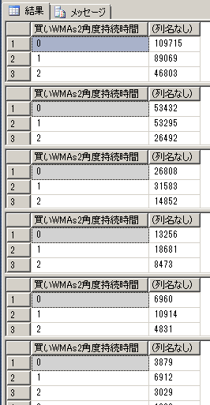
 |  | select [買いWMAs2角度持続時間], count(*)
 |  | FROM [FX2_DemoA].[rate].[tRateHistory_Min15]
 |  | where 0 <= [買いWMAs2角度シグマ] and [買いWMAs2角度シグマ] < 0.5
 |  | group by [買いWMAs2角度持続時間]
 |  | order by [買いWMAs2角度持続時間]

 |  | select [買いWMAs2角度持続時間], count(*)
 |  | FROM [FX2_DemoA].[rate].[tRateHistory_Min15]
 |  | where 0.5 <= [買いWMAs2角度シグマ] and [買いWMAs2角度シグマ] < 1
 |  | group by [買いWMAs2角度持続時間]
 |  | order by [買いWMAs2角度持続時間]

 |  | select [買いWMAs2角度持続時間], count(*)
 |  | FROM [FX2_DemoA].[rate].[tRateHistory_Min15]
 |  | where 1 <= [買いWMAs2角度シグマ] and [買いWMAs2角度シグマ] < 1.5
 |  | group by [買いWMAs2角度持続時間]
 |  | order by [買いWMAs2角度持続時間]

 |  | select [買いWMAs2角度持続時間], count(*)
 |  | FROM [FX2_DemoA].[rate].[tRateHistory_Min15]
 |  | where 1.5 <= [買いWMAs2角度シグマ] and [買いWMAs2角度シグマ] < 2
 |  | group by [買いWMAs2角度持続時間]
 |  | order by [買いWMAs2角度持続時間]

 |  | select [買いWMAs2角度持続時間], count(*)
 |  | FROM [FX2_DemoA].[rate].[tRateHistory_Min15]
 |  | where 2 <= [買いWMAs2角度シグマ] and [買いWMAs2角度シグマ] < 2.5
 |  | group by [買いWMAs2角度持続時間]
 |  | order by [買いWMAs2角度持続時間]

 |  | select [買いWMAs2角度持続時間], count(*)
 |  | FROM [FX2_DemoA].[rate].[tRateHistory_Min15]
 |  | where 2.5 <= [買いWMAs2角度シグマ] and [買いWMAs2角度シグマ] < 3
 |  | group by [買いWMAs2角度持続時間]
 |  | order by [買いWMAs2角度持続時間]

 | 角度が上昇していてシグマが0以上なら、15分以上上昇トレンドが継続する確率の方が、継続しない確率より高いので利益を上げられる。

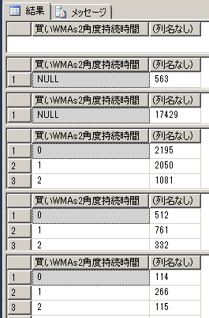
 |  | select [買いWMAs2角度持続時間], count(*)
 |  | FROM [rate].[tRateHistory_Min15]
 |  | where [買いWMAs2角度シグマ] < -2 and [買いWMAs2角度] > 0 and 通貨ペアNo = 34
 |  | group by [買いWMAs2角度持続時間]
 |  | order by [買いWMAs2角度持続時間]

 |  | select [買いWMAs2角度持続時間], count(*)
 |  | FROM [rate].[tRateHistory_Min15]
 |  | where -2 <= [買いWMAs2角度シグマ] and [買いWMAs2角度シグマ] < -1 and [買いWMAs2角度] > 0 and 通貨ペアNo = 34
 |  | group by [買いWMAs2角度持続時間]
 |  | order by [買いWMAs2角度持続時間]

 |  | select [買いWMAs2角度持続時間], count(*)
 |  | FROM [rate].[tRateHistory_Min15]
 |  | where -1 <= [買いWMAs2角度シグマ] and [買いWMAs2角度シグマ] < 0 and [買いWMAs2角度] > 0 and 通貨ペアNo = 34
 |  | group by [買いWMAs2角度持続時間]
 |  | order by [買いWMAs2角度持続時間]

 |  | select [買いWMAs2角度持続時間], count(*)
 |  | FROM [rate].[tRateHistory_Min15]
 |  | where 0 <= [買いWMAs2角度シグマ] and [買いWMAs2角度シグマ] < 1 and [買いWMAs2角度] > 0 and 通貨ペアNo = 34
 |  | group by [買いWMAs2角度持続時間]
 |  | order by [買いWMAs2角度持続時間]

 |  | select [買いWMAs2角度持続時間], count(*)
 |  | FROM [rate].[tRateHistory_Min15]
 |  | where 1 <= [買いWMAs2角度シグマ] and [買いWMAs2角度シグマ] < 2 and [買いWMAs2角度] > 0 and 通貨ペアNo = 34
 |  | group by [買いWMAs2角度持続時間]
 |  | order by [買いWMAs2角度持続時間]

 |  | select [買いWMAs2角度持続時間], count(*)
 |  | FROM [rate].[tRateHistory_Min15]
 |  | where 2 <= [買いWMAs2角度シグマ] and [買いWMAs2角度シグマ] < 3 and [買いWMAs2角度] > 0 and 通貨ペアNo = 34
 |  | group by [買いWMAs2角度持続時間]
 |  | order by [買いWMAs2角度持続時間]

 | 角度が上昇していてシグマが0以上で、その後も角度が継続する確率が高いのは確かだったが、利益が上がるところまで上昇と下降が継続する確率は低かった
 | シグマが0ではベクトルが弱過ぎ？

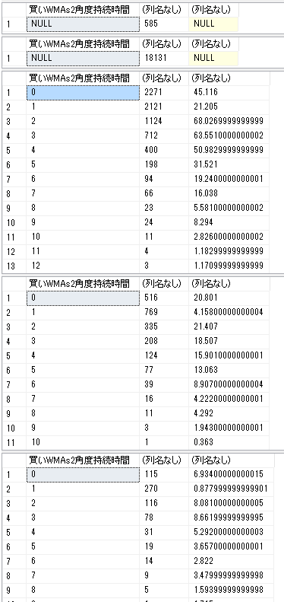
 |  | select [買いWMAs2角度持続時間], count(*), SUM(買いWMAs2角度持続Rate)
 |  | FROM [rate].[tRateHistory_Min15]
 |  | where [買いWMAs2角度シグマ] < -2 and [買いWMAs2角度] > 0 and 通貨ペアNo = 34
 |  | group by [買いWMAs2角度持続時間]
 |  | order by [買いWMAs2角度持続時間]

 |  | select [買いWMAs2角度持続時間], count(*), SUM(買いWMAs2角度持続Rate)
 |  | FROM [rate].[tRateHistory_Min15]
 |  | where -2 <= [買いWMAs2角度シグマ] and [買いWMAs2角度シグマ] < -1 and [買いWMAs2角度] > 0 and 通貨ペアNo = 34
 |  | group by [買いWMAs2角度持続時間]
 |  | order by [買いWMAs2角度持続時間]

 |  | select [買いWMAs2角度持続時間], count(*), SUM(買いWMAs2角度持続Rate)
 |  | FROM [rate].[tRateHistory_Min15]
 |  | where -1 <= [買いWMAs2角度シグマ] and [買いWMAs2角度シグマ] < 0 and [買いWMAs2角度] > 0 and 通貨ペアNo = 34
 |  | group by [買いWMAs2角度持続時間]
 |  | order by [買いWMAs2角度持続時間]

 |  | select [買いWMAs2角度持続時間], count(*), SUM(買いWMAs2角度持続Rate)
 |  | FROM [rate].[tRateHistory_Min15]
 |  | where 0 <= [買いWMAs2角度シグマ] and [買いWMAs2角度シグマ] < 1 and [買いWMAs2角度] > 0 and 通貨ペアNo = 34
 |  | group by [買いWMAs2角度持続時間]
 |  | order by [買いWMAs2角度持続時間]

 |  | select [買いWMAs2角度持続時間], count(*), SUM(買いWMAs2角度持続Rate)
 |  | FROM [rate].[tRateHistory_Min15]
 |  | where 1 <= [買いWMAs2角度シグマ] and [買いWMAs2角度シグマ] < 2 and [買いWMAs2角度] > 0 and 通貨ペアNo = 34
 |  | group by [買いWMAs2角度持続時間]
 |  | order by [買いWMAs2角度持続時間]

 |  | select [買いWMAs2角度持続時間], count(*), SUM(買いWMAs2角度持続Rate)
 |  | FROM [rate].[tRateHistory_Min15]
 |  | where 2 <= [買いWMAs2角度シグマ] and [買いWMAs2角度シグマ] < 3 and [買いWMAs2角度] > 0 and 通貨ペアNo = 34
 |  | group by [買いWMAs2角度持続時間]
 |  | order by [買いWMAs2角度持続時間]

SQLメモ
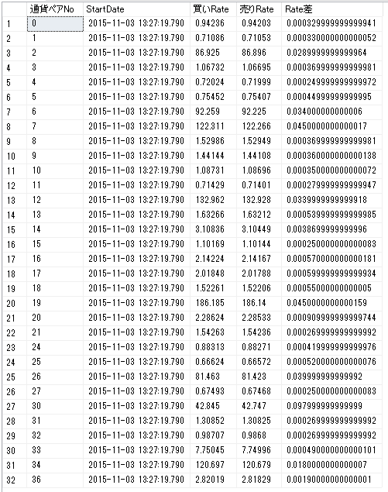
SQLメモ

 | -- n時以降の利益集計
 | SELECT SUM([GrossPL])
 | FROM [fxcm].[tClosedTrades]
 | where [OpenTime] > '2015-11-03 19:15:00.000'

 | -- 1回の取引で出さないといけない利益。 買いRate、売りRateの差。
 | SELECT TOP 32 [通貨ペアNo],[StartDate],[買いRate],[売りRate], [買いRate] - [売りRate] as Rate差
 | FROM [FX2_分析].[rate].[tRateHistory]
 | order by [StartDate] desc, [通貨ペアNo]

